Info
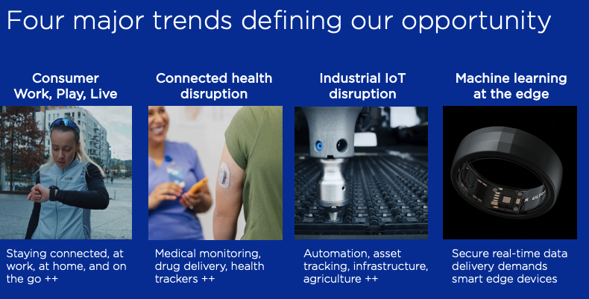
Er markedsleder innenfor produksjon av halvledere for bluetooth - komponenter
Nordic Semiconductor er et norsk "fabless" halvlederselskap som spesialiserer seg på trådløs kommunikasjonsteknologi som driver tingenes internett (IoT)
Porteføljen deres inkluderer Bluetooth low energy, ANT+, Thread Wi-Fi og Zigbee.
Short-range: Bluetooth og Zigbee
Long-range: Trådløs kommunikasjon over lange distanser, hovedsaklig via mobielneett (Cellular IoT) (Satser på lønnsomhet ila 28)
Wi-Fi, PMIC: Wi-Fi innebærer companion chips som gir Wi-Fi når de kobles sammen med en hovedprosessor (nRF52/53/54).
PMIC (Power management integrated circuit styrer strømforsyning, lading og batteridrift i IoT-enheter. (Satser på lønnsomhet ila 28)
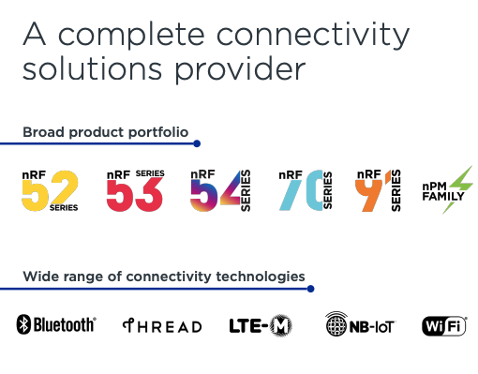
 |  | Press releases:

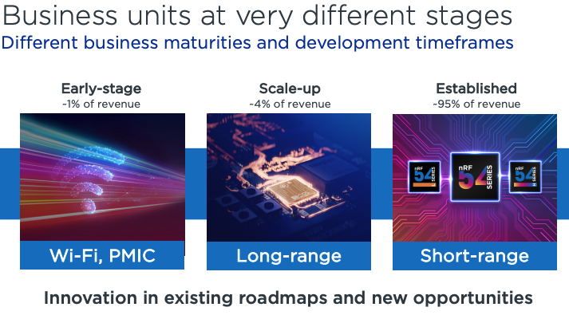

nRF52 - serie:
Lansert: 2015
Teknlogi: Bluetooth low energy (BLE), ANT, Thread, Zigbee, 2.4 GHz
Bruksområder: Smarthus (lysbrytrere, sensorer), Wearables (fitnessklokker (Garmin), sportenheter), HID (Mus, Tastatur, fjernkontroller)
Funkjson: Balanse mellom ytelse og lavt strømforbruk.

nRF53 - serie:
Lansert: 2020
Teknlogi: BLE 5.2/5.3, LE audio, Thread, Zigbee
Bruksområder: Avansert lyd (LE audio, høreapparater), Mesh-nettverker (Matter, Zigbee)
Funksjon: Første dual-core fra Nordic. Høy ytelse, større for ny lydstandard (LE audio)

nRF54 - serie: | Modest growth in 25, set to accelerate from 26 onwards (CMD)
lansert 2023 (54H), 24/25 (54L) |  |  | Topp 10 største kunder står for 57% av inntektene
Teknologier: BLE 6.0, Thread, Zigbee, Matter, sidewalk, Wi-Fi
Bruksomårder: Fremtidens wearables, smarthelse, AI/ML på enhet, Kompleks trådløs kommunikasjon med lavt strømforbuk
Funksjon: Ny 22nm arkitektur. Kombinerere Arm Cortex-m33 + RISC-V. Svært lavt strømforbuk, fremtidens serie

nRF70 - serie:
lansert: 2022
Teknologi: Wi-Fi 6 (2.4 GHz)
Bruksområder: Smarthus, industrielle gateways, IoT-enheter med behov for høy båndbredde
Funksjon: Companion chip som kobles sammen med nRF52/53/54 for å gi Wi-Fi-tilgang. Ikke en SoC alene.

nRF91 - serie:
Lansert 2019
Teknlogi: LTE-M, NB- IoT, GPS
Bruksområder: Asset tracking, smarte byer (måling, gatebelysning), fjernovervåking
Funksjon: Fullstendig system med LTE-modem + GPS + MCU i en pakke. For mobilnettverk og global dekning

nPM Family:
Lansert: 2021 og fremover
Teknologi: Strømstyring
Bruksområder: Lading av Li-ion/Li-Po batterier, Strømregulering for nRF SoC-er
Funksjon: Gir bedre strømstyring, batteristyring og stgabil spenning i systemdesign. Typisk brukt sammen med nRF/52/53/54

Fagtermonologier:
SoC: System-on-chip
Mesh: Organisere trådløs kommunikasjon mellom enheter slik at de kobles sammen i et desentralisert nettverk, i stedet for å kommunisere kun via en sentral enhet (Tenk en sensor som ikke rekker til huben, men som sender via en lyspære)
ANT: Proprietær trådløs protokoll utviklet for lavt strømbruk og enkel trådløs kommunikasjon over korte distander (Bluetooth)
Thread: IPv6-basert mesh-nettverk laget for smarthus og IoT-enheter, med lavt strømforbruk og høy sikkerhet. Alle deltkaende enheter i et nettverk og kan rute trafikk.
Zigbee: Er en moden mesh-protokoll for smarthus og lavbåndbredde-enheter som trenger stabil kommunikasjon. En "Koordinator" setter opp nettverket, og andre enheter kobles til. Alle kan sende og videresende meldinger.
LE Audio: Neste generasjon trådløs lyd, bygget på BLE, og etterfølgeleren til klassisk audio (A2DP), bruker LC3 codec for bedre lydkvalitet ved lavere bitrate. Kan strømme en lydstrøm til flere enheter samtidig.
Matter: Åpen applikasjonsprotokoll for smarthus - designet for å gjøre enheter kompatible på tvers av plattformer. Matter kjører over thread eller Wi-Fi, og bruker kryptering, standarisert modell og automatisk onboarding

